мука "Высший сорт" 1 кг
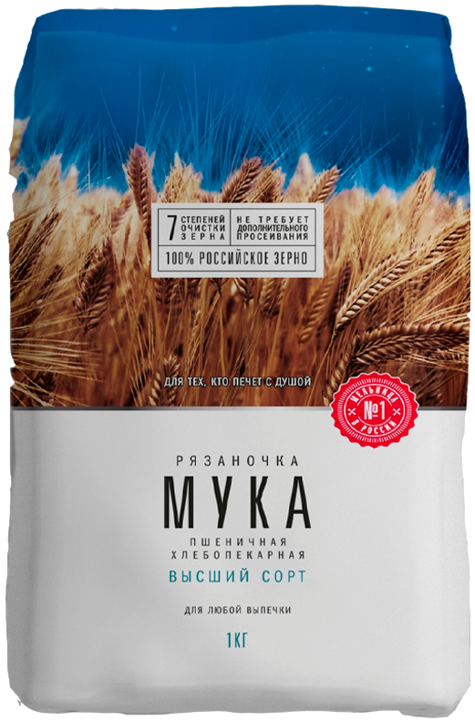
http://grainholding.ru/catalog/ryazanochka/muka-vysshiy-sort
Купить
Мука "Высший сорт" 1 кг
Мука пшеничная хлебопекарная высшего сорта ТМ «Рязаночка» – это универсальный продукт для любого типа выпечки. Продукт производится на самой большой мельнице в России. Инновационные швейцарские технологии и отборное 100 % российское сырье гарантируют непревзойденное качество муки, легкий замес теста и ни с чем не сравнимое удовольствие от создания выпечки.
Характеристики
Масса нетто 1 кг
Пищевая ценность (на 100г):
Белки 10,3 г
Жиры 1 г
Углеводы 71 г
Калорийность 330 ккал
Энергетическая ценность 1410 кДж

